Raw Data
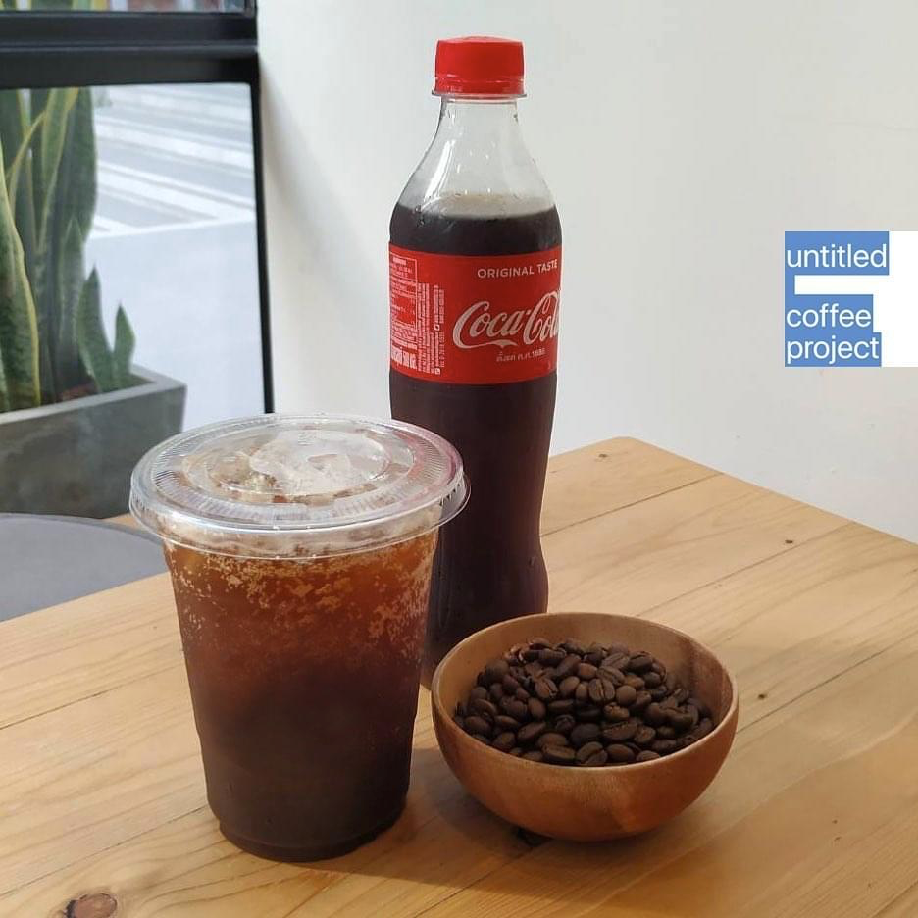

ID | Age | Gender | Coffee | Type
1 | 26-30 | ชาย | ทาน | กาแฟอเมริกาโนผสมโค้ก
2 | 26-30 | หญิง | ทาน | กาแฟอเมริกาโนผสมโค้ก
3 | 31-35 | หญิง | ไม่ทาน | กาแฟอเมริกาโนผสมโค้ก
4 | 20-25 | หญิง | ทาน | กาแฟอเมริกาโนผสมโค้ก
5 | 26-30 | หญิง | ทาน | กาแฟอเมริกาโนผสมโค้ก
6 | 20-25 | หญิง | ไม่ทาน | กาแฟอเมริกาโนผสมกระทิงแดง
7 | 26-30 | หญิง | ทาน | กาแฟอเมริกาโนผสมกระทิงแดง
8 | 26-30 | ชาย | ทาน | กาแฟอเมริกาโนผสมโค้ก
9 | 26-30 | หญิง | ไม่ทาน | กาแฟอเมริกาโนผสมโค้ก
10 | 26-30 | หญิง | ทาน | กาแฟอเมริกาโนผสมกระทิงแดง
11 | 20-25 | ชาย | ทาน | กาแฟอเมริกาโนผสมโค้ก
12 | 26-30 | หญิง | ไม่ทาน | กาแฟอเมริกาโนผสมโค้ก
13 | 26-30 | หญิง | ไม่ทาน | กาแฟอเมริกาโนผสมโค้ก
14 | 26-30 | ชาย | ไม่ทาน | กาแฟอเมริกาโนผสมโค้ก
15 | 26-30 | ชาย | ทาน | กาแฟอเมริกาโนผสมโค้ก
16 | 26-30 | ชาย | ไม่ทาน | กาแฟอเมริกาโนผสมโค้ก
17 | 26-30 | ชาย | ไม่ทาน | กาแฟอเมริกาโนผสมโค้ก
18 | 31-35 | ชาย | ทาน | กาแฟอเมริกาโนผสมโค้ก
19 | 26-30 | ชาย | ทาน | กาแฟอเมริกาโนผสมกระทิงแดง
20 | มากกว่า 50 ปีขึ้นไป | ไม่ระบุ | ไม่ทาน | กาแฟอเมริกาโนผสมโค้ก
21 | 26-30 | หญิง | ทาน | กาแฟอเมริกาโนผสมกระทิงแดง
22 | 36-40 | หญิง | ทาน | กาแฟอเมริกาโนผสมกระทิงแดง
23 | 26-30 | ชาย | ทาน | กาแฟอเมริกาโนผสมกระทิงแดง
24 | 26-30 | หญิง | ทาน | กาแฟอเมริกาโนผสมโค้ก
25 | 26-30 | หญิง | ไม่ทาน | กาแฟอเมริกาโนผสมกระทิงแดง
26 | 31-35 | ชาย | ไม่ทาน | กาแฟอเมริกาโนผสมโค้ก
27 | 26-30 | หญิง | ทาน | กาแฟอเมริกาโนผสมโค้ก
28 | 26-30 | ชาย | ทาน | กาแฟอเมริกาโนผสมโค้ก
29 | 31-35 | ชาย | ทาน | กาแฟอเมริกาโนผสมโค้ก
30 | 26-30 | หญิง | ไม่ทาน | กาแฟอเมริกาโนผสมโค้ก
31 | 26-30 | หญิง | ทาน | กาแฟอเมริกาโนผสมโค้ก
32 | 36-40 | ชาย | ทาน | กาแฟอเมริกาโนผสมกระทิงแดง
33 | 26-30 | หญิง | ทาน | กาแฟอเมริกาโนผสมโค้ก
34 | 20-25 | หญิง | ไม่ทาน | กาแฟอเมริกาโนผสมโค้ก
35 | 26-30 | ชาย | ไม่ทาน | กาแฟอเมริกาโนผสมโค้ก
36 | 26-30 | หญิง | ทาน | กาแฟอเมริกาโนผสมโค้ก
37 | 36-40 | ชาย | ทาน | กาแฟอเมริกาโนผสมโค้ก
38 | มากกว่า 50 ปีขึ้นไป | ชาย | ไม่ทาน | กาแฟอเมริกาโนผสมโค้ก
39 | 36-40 | ชาย | ไม่ทาน | กาแฟอเมริกาโนผสมโค้ก
40 | 31-35 | ชาย | ทาน | กาแฟอเมริกาโนผสมกระทิงแดง
41 | 26-30 | ชาย | ทาน | กาแฟอเมริกาโนผสมกระทิงแดง

Analysis
Observation by Age
Chi-Square | 0.50065853131
ChiSq-Crit | 7.8147279033
Observation by Age
Observed | กาแฟอเมริกาโนผสมกระทิงแดง | กาแฟอเมริกาโนผสมโค้ก | Total
20-25 | 0 | 2 | 2
26-30 | 6 | 11 | 17
31-35 | 1 | 2 | 3
36-40 | 2 | 1 | 3
41-45 | 0 | 0 | 0
46-50 | 0 | 0 | 0
มากกว่า 50 ปีขึ้นไป | 0 | 0 | 0
Total | 9 | 16 | 25

Expected by Age
Expected by Age
Expected | กาแฟอเมริกาโนผสมกระทิงแดง | กาแฟอเมริกาโนผสมโค้ก | Total
20-25 | 0.72 | 1.28 | 2
26-30 | 6.12 | 10.88 | 17
31-35 | 1.08 | 1.92 | 3
36-40 | 1.08 | 1.92 | 3
41-45 | 0 | 0 | 0
46-50 | 0 | 0 | 0
มากกว่า 50 ปีขึ้นไป | 0 | 0 | 0
Total | 9 | 16 | 25

Observation by Gender
Chi-squared | 0.78956135863
ChiSq-Crit | 7.8147279033
Observation by Gender
Observed | กาแฟอเมริกาโนผสมกระทิงแดง | กาแฟอเมริกาโนผสมโค้ก | Total
ชาย | 5 | 8 | 13
หญิง | 4 | 8 | 12
Total | 9 | 16 | 25

Expected by Gender
Expected by Gender
Expected | กาแฟอเมริกาโนผสมกระทิงแดง | กาแฟอเมริกาโนผสมโค้ก | Total
ชาย | 4.68 | 8.32 | 13
หญิง | 4.32 | 7.68 | 12
Total | 9 | 16 | 25

